상품제안서
송월타올 솔리드 스트라이프44 220g 3P세트 | 상품코드: S30803

 |  |  |  |  |  |  | 02-713-8555 | www.synergygift.co.kr
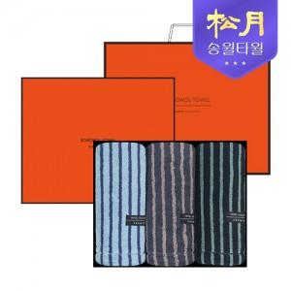

【상세/제작정보】 | ※35세트 미만 인쇄비 별도 문의 바랍니다.

【인쇄/포장옵션】 | 실크, 자수 / 포장지포장

【공급단가】 | 수량 | 20~ | 100~ | 300~ | 500~ | 1,000~
*VAT별도 | 단가 | 28,000원 | 27,570원 | 26,920원 | 25,840원 | 24,770원

【상품 URL】 | https://www.synergygift.co.kr:443/src/goods_detail.php?gdno=30803

